Demande de carte
 46.32.99
support.mobil@csb.nc
DEMANDE DE CARTE Remplir le document puis envoyer à la CSB mail :
support.mobil@csb.nc
SI VOUS ETES DÉJÀ CLIENT
Gérer vos cartes directement sur notre plateforme EfuelWeb : https://carte.mobil.nc/

N° client : |  |  |  | Société : |  |  | Contact :

Tel : |  |  |  | E-mail : |  |  |  |  |  |  |  | Date :
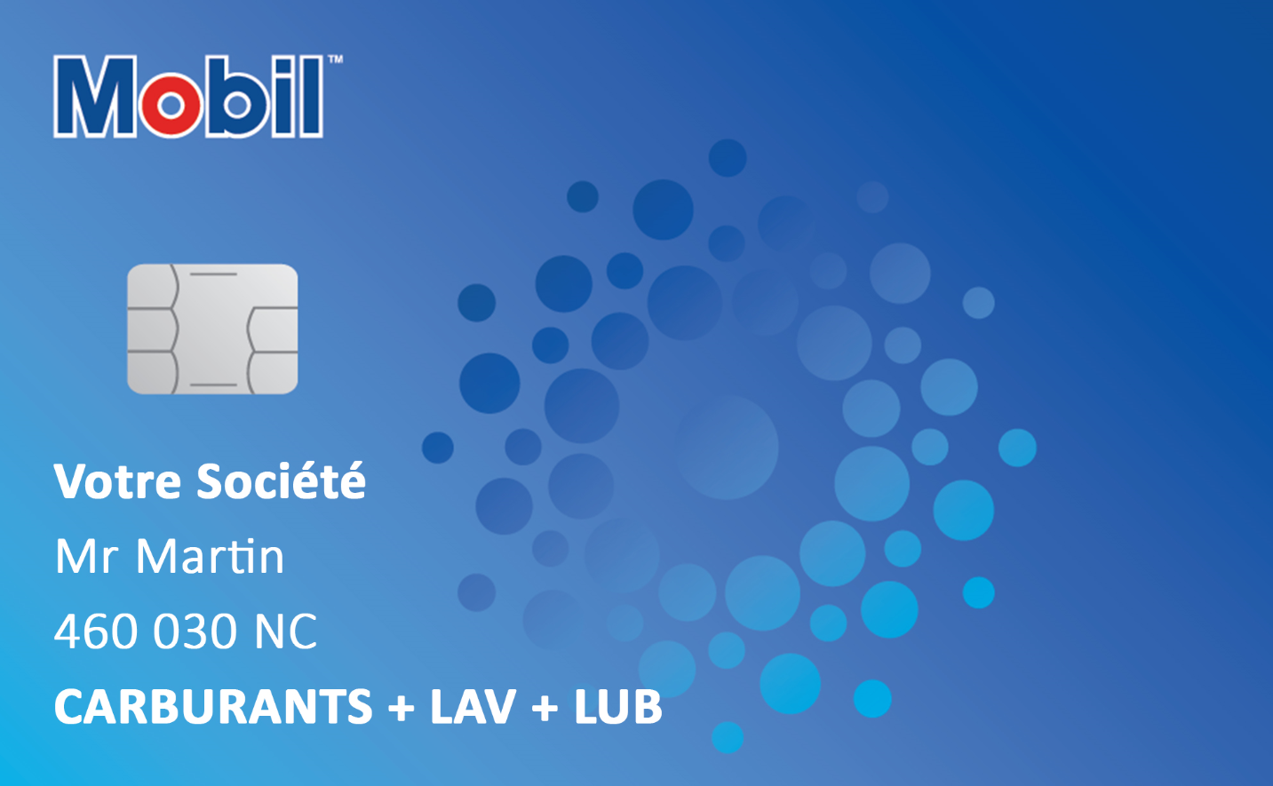
A - OBJET DE LA DEMANDE |  |  |  |  |  |  | Code service (C)
1 - Nouvelle carte |  |  |  |  |  |  | Pack Carburant |  | Carburant uniquement |  |  | Tous carburants (inclus 2 TEMPS) |  | 1
2 - Remplacement d'une carte
3 - Annulation de la carte |  |  |  |  |  |  |  |  |  |  |  | Diesel |  | 2
 |  |  |  |  |  |  |  |  |  |  |  | Essence |  | 3
 |  |  |  |  |  |  | Pack Entretien |  | Carburant, Lubrifiants, Lavages |  |  | Tous carburants (inclus 2 TEMPS) |  | 4

B - PLAGE HORAIRE |  |  |  |  |  |  |  |  |  |  |  | Diesel |  | 5
 |  |  |  |  |  |  |  |  |  |  |  | Essence |  | 6
0 - Tous les jours - 24h |  |  |  |  |  |  | Pack Entretien Mécanique |  | Carburant, Lubrifiants, Lavages, Entretien Mécanique |  |  | Tous carburants (inclus 2 TEMPS) |  | 7
1 - Lundi au Vendredi inclus - 24h
2 - Lundi au Samedi inclus - 24h |  |  |  |  |  |  |  |  |  |  |  | Diesel |  | 8
4 - Lundi au Vendredi inclus - 4h00 à 20h00 |  |  |  |  |  |  |  |  |  |  |  | Essence |  | 9
5 - Lundi au Samedi inclus - 4h00 à 20h00 |  |  |  |  |  |  | Pack Tous services |  | Carburant, Lubrifiants, Lavage, Entretien Mécanique, Boutique |  |  | Tous carburants (inclus 2 TEMPS) |  | 10

 |  |  |  |  |  |  |  |  |  |  |  | Diesel |  | 11
 |  |  |  |  |  |  |  |  |  |  |  | Essence |  | 12

Objet (A) |  | Type de carte | Libéllé carte |  | VEH N° Immatriculation (6 chiffres maxi) | Plage horaire (B) |  | Code service (C) |  | Kilométrage | Code secret (1) ("oui" = code automatique ou code à 4 chiffres ne commencant pas par 0) |  | Plafond par transaction (facultatif) | Plafond mensuel (facultatif)
Exemple 1 |  | Vehicule | TOYOTA HILUX BLANC |  | 215,365 NC | 2 |  | 1 |  | Oui | Oui |  | Non | 50 000 F
Exemple 2 |  | Personalisée | Direction Commerciale |  | N/A | 0 |  | 0 |  | Non | 1111 |  | 15 000 F | Non

(1) | Par mesure de sécurité, les cartes Mobil sont protégées par un code secret généré automatiquement. Par dérogation, vous pouvez choisir de fixer vous-même le code secret des cartes pour des raisons
 | pratiques. Si vous choisissez cette option, nous vous informons que le fait de choisir les codes secrets peut entraîner un niveau moindre de sécurité et que Mobil, qui ne peut en tout état de cause être
 | responsable en cas de perte et/ou de vol des cartes et/ou d’usage par des tiers, sera déchargée de toute responsabilité en cas d’usage abusif de ces dernières.

